map
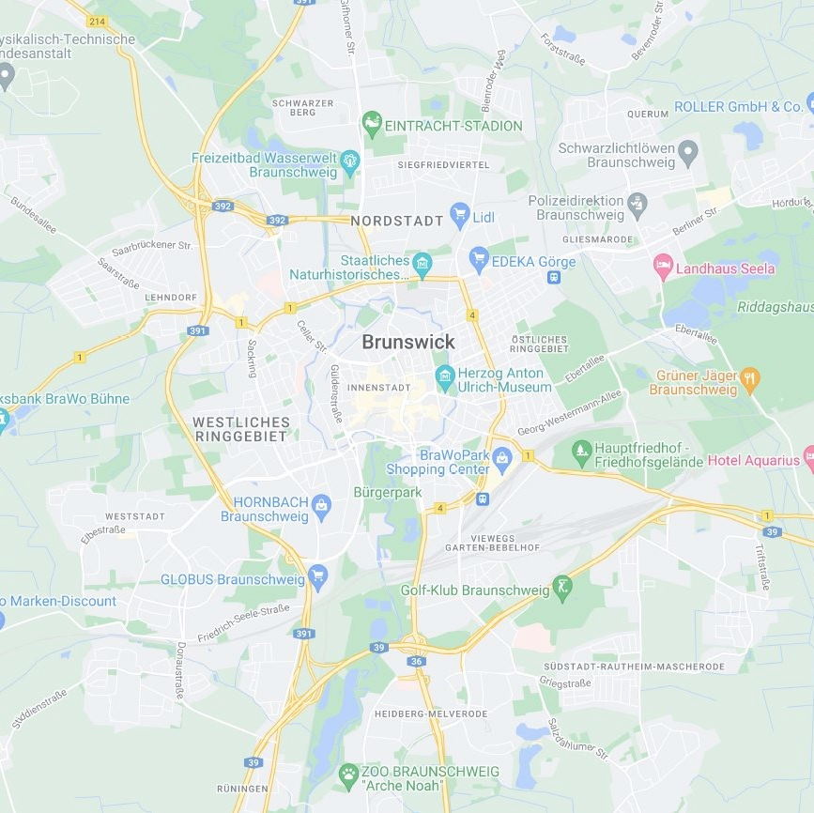
G | G | B | B | G | G | G | G | G | G | G | G | G | G
G | G | G | G | B | B | G | G | B | B | G | G | G | G
W | G | G | G | B | B | G | G | G | B | B | B | B | G
W | G | G | B | B | B | B | G | B | B | B | B | G | G
G | W | W | B | B | B | B | B | B | B | W | B | G | G
B | B | B | W | B | B | B | B | B | B | G | G | W | G
G | B | B | B | B | B | B | B | W | B | W | W | B | B
B | G | B | B | B | B | B | B | B | B | B | B | B | G
B | B | B | B | B | B | B | B | B | B | B | B | B | B
G | G | G | B | B | B | W | B | B | B | W | G | B | G
G | B | B | B | B | G | W | W | B | B | W | B | G | G
B | G | B | B | B | G | G | G | W | B | G | G | G | B
G | G | G | G | W | W | W | W | G | B | B | G | G | G
G | G | B | B | W | W | W | G | G | G | G | G | G | G

